画面設計書
画面設計書 | システム名 |  | グループ名 |  | 作成日 | 担当 | 承認印
 | taskUN |  | タスク登録 |  | 2025-05-29 | 山本（あ）

①
画面名称 | 新規タスク登録
画面レイアウト
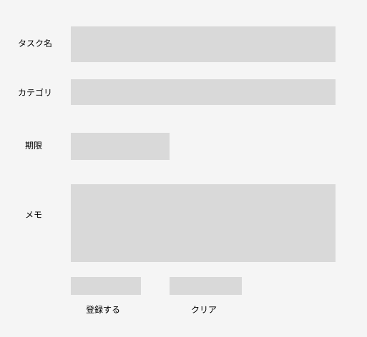
③
②
④

⑤
⑥

フォーム定義
action | task-add-servlet |  |  |  |  | method | post
識別ID | ラベル | type | name | value | 備考
1 | タスク名 | text | taskName | 入力値 | 50文字以内,必須入力
2 | 期限 | date | limit | 入力値 | 登録日以前の期限にはできない
3 | メモ | text | memo | 入力値 | 100文字以内
4 | カテゴリ | select | category | カテゴリーID | 選択されたカテゴリ名のカテゴリIDを送る,必須入力
5 | 登録 | submit | なし | 登録する
6 | クリア | reset |  | クリア

